Requerimientos
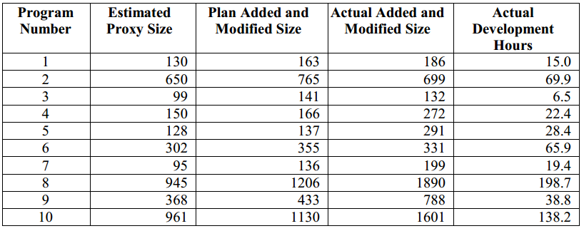
No | Requerimientos
0 | Realizar los siguientes calculos a partir de los datos de la tabla
1 | Calcular la correlación entre dos conjuntos de datos
2 | Calcular la significancia de la correlación
3 | Calcular los parámetros de regresión lineal Bo y B1 para un conjunto de n pares de datos
4 | Calcular una predicción Yk con un Xk de 386 LOC
5 | Calcular el intervalo de predicción del 70% para la estimación

